Chi tiết địa chất
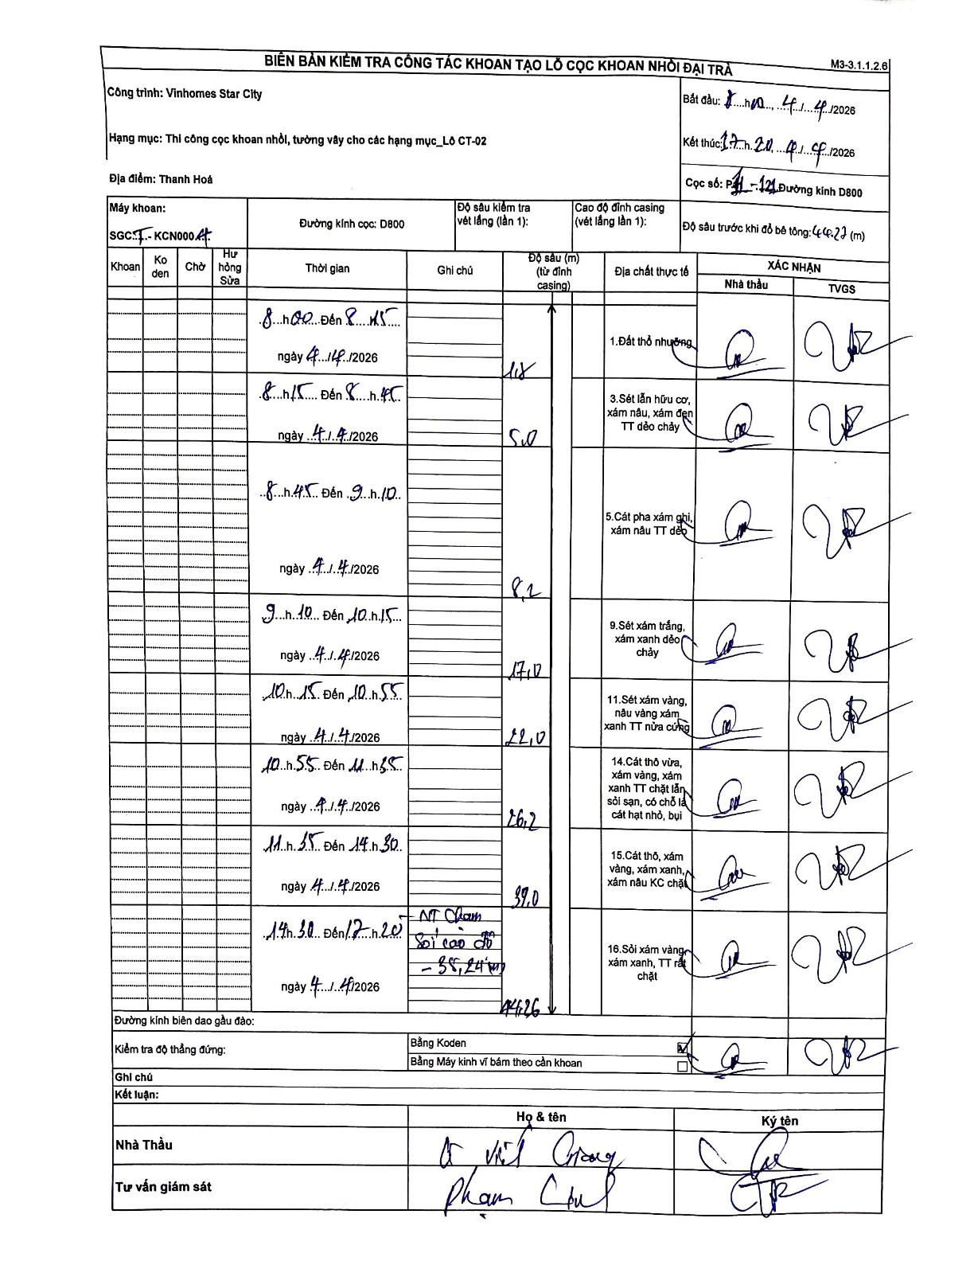
Dự án | Star City Thanh Hóa
Hạng mục | Thi công cọc khoan nhồi, tường vây cho các hạng mục_Lô CT-02
Tên bộ phận | Thi công cọc khoan nhồi
Số hiệu cọc | P1-121
Tên Máy khoan | SGCT-KCN0004
Đường kính | D800
Bắt đầu thi công | 08:00 04/04/2026
Kết thúc thi công | 17:20 04/04/2026

Địa chất TT | Đường kính | Mô tả lớp thiết kế | Từ (h) | Đến (h) | Cao độ từ | Cao độ đến | T.Gian (h) | Dài (m) | V (m/h) | Ghi chú
Đất thổ nhưỡng | D800 | Đất thổ nhưỡng | 08:00 04/04/2026 | 08:15 04/04/2026 | 0 | -1.8 | 0.25 | 1.8 | 7.2
2 | D800 | Sét lẫn hữu cơ, xám nâu, xám đen TT dẻo chảy | 08:15 04/04/2026 | 08:45 04/04/2026 | -1.8 | -5 | 0.5 | 3.2 | 6.4
3 | D800 | Cát pha xám ghi, xám nâu TT dẻo | 08:45 04/04/2026 | 09:10 04/04/2026 | -5 | -8.2 | 0.42 | 3.2 | 7.68
4 | D800 | Sét xám trắng, xám xanh dẻo chảy | 09:10 04/04/2026 | 10:15 04/04/2026 | -8.2 | -17 | 1.08 | 8.8 | 8.12
5 | D800 | Sét xám vàng, nâu vàng xám xanh TT nửa cứng | 10:15 04/04/2026 | 10:55 04/04/2026 | -17 | -22 | 0.67 | 5 | 7.5
6 | D800 | Cát thô vừa, xám vàng, xám xanh TT chặt lẫn sỏi sạn, có chỗ là cát hạt nhỏ, bụi | 10:55 04/04/2026 | 11:35 04/04/2026 | -22 | -26.2 | 0.67 | 4.2 | 6.3
7 | D800 | Cát thô, xám vàng, xám xanh, xám nâu KC chặt | 11:35 04/04/2026 | 14:30 04/04/2026 | -26.2 | -39 | 2.92 | 12.8 | 4.39
8 | D800 | Sỏi xám vàng, xám xanh, TT rất chặt | 14:30 04/04/2026 | 17:20 04/04/2026 | -39 | -44.26 | 2.83 | 5.26 | 1.86

ẢNH BIÊN BẢN GỐC

